STAR vs Proteksi Prima Kritis
Feature Comparison |  |  | Illustration & Premium Comparison |  |  | Comparison Summary
Perusahaan Asuransi | BCA Life | Manulife |  | STAR | Proteksi Prima Kritis Andalan | Kelemahan STAR: - Premi STAR YRT, lebih murah di awal namun ketika diakumulasikan lebih mahal daripada PPKA (73% lebih mahal) - Nominal Manfaat Angioplasty sama, namun pada PPKA Manfaat Angioplasty bersifat non-accelerated - Manfaat Advanced CI pada PPKA lebih besar, yaitu 100% UP + 100% ROP. Selain itu, manfaat ini juga tidak dikurangi dengan manfaat-manfaat lain yang telah dibayarkan.
Nama Produk | Safety Guard Critical Cover (STAR) | Proteksi Prima Kritis Andalan | Jenis Kelamin | Laki-laki | Laki-laki
Tipe Produk | Kesehatan | Kesehatan | Usia Masuk | 40 tahun | 40 tahun
Jalur Distribusi | Bancassurance - In branch | Bancassurance (Bank Danamon) | Uang Pertanggungan | Rp1,000,000,000.00 | Rp1,000,000,000.00
Masa Pertanggungan | 1 tahun dan dapat diperpanjang otomatis hingga Tertanggung berusia 84 tahun | 20 tahun
 |  |  | Masa Pembayaran Premi | YRT | 5 tahun
 |  |  | Premi per tahun | Rp25,370,000.00 | Rp62,000,000.00
Masa Pembayaran Premi | YRT | 5 atau 8 tahun | Total Premi | Rp1,137,360,000.00 | Rp310,000,000.00
Premi | Min: Rp475.500/ bulan | Min. Rp 1.140.000/ bulan | Benefit Scenarios
Uang Pertanggungan | Min: Rp500 mio | Min: Rp50 mio | Periode 10 Tahunan Pertama | Manfaat Early Critical Illness
 | Maks: Rp2 bio | Maks: Rp10 bio | Bapak A menderita kondisi kritis tahap awal pada Tahun Polis ke-2 | Rp250,000,000.00 | N/A | Keunggulan STAR: - STAR mengcover 58 Minor CI & 77 Major CI. Sedangkan PPKA hanya mengcover 1 dari 4 Major CI yang di cover saja. - Apabila eligible untuk mendapatkan Manfaat NCB, STAR lebih unggul karena walaupun Premi lebih mahal, namun NCB yang dikembalikan lebih besar juga nominalnya dibandingkan dengan Maturity Benefit pada produk PPKA, dengan periode 10 Tahunan dibandingkan PPKA yang didapatkan di akhir Masa Asuransi yaitu 20 tahun. - Nominal Manfaat ICU pada STAR lebih unggul, yaitu 50% UP. Sedangkan PPKA 25% UP.
Usia Masuk | 1 - 65 tahun | 30 hari - 60 tahun
Mata Uang | Rupiah | Rupiah |  | Manfaat Angioplasty
Masa Tunggu | 80 Hari | 90 Hari | Bapak A menjalani tindakan bedah Angioplasty pada Tahun Polis ke-4 | Rp250,000,000.00 | Rp250,000,000.00
Ketentuan UW | Full UW | SIO: - Usia Tertanggung ≤ 55 tahun - UP ≤ Rp 1 bio
 |  |  |  | Manfaat Perawatan ICU akibat Kondisi Kritis yang dipertanggungkan
 |  |  | Bapak A dirawat inap ICU akibat kondisi kritis yang dipertanggungkan pada Tahun Polis ke-6 | Rp250,000,000.00 | Rp250,000,000.00
 |  | Full UW: - Usia Tertanggung > 55 tahun - Seluruh Usia dengan UP > Rp 1 bio

Rider | N/A | N/A | Periode 10 Tahunan Kedua | Manfaat Advanced Critical Illness
 |  |  | Bapak A menderita kondisi kritis tahap akhir pada Tahun Polis ke-11, selanjutnya Polis berakhir | Rp250,000,000.00 | Rp1,310,000,000.00
Benefit Comparison
 | STAR | Proteksi Prima Kritis Andalan
Manfaat Early Critical Illness | 25% UP Note: - berlaku 2x dengan diagnosis Early CI berbeda, maks. 50% UP - bersifat accelerated | N/A |  | Manfaat Meninggal Dunia
 |  |  | Apabila Bapak A Meninggal Dunia pada Tahun Polis ke-11, selanjutnya Polis berakhir | Rp250,000,000.00 | Rp310,000,000.00

 |  |  |  | Manfaat No Claim Bonus
 |  |  | Apabila Bapak A tidak pernah melakukan klaim pada Periode 10 Tahunan Kedua | Rp787,040,000.00 | N/A
Manfaat Advanced Critical Illness | 100% UP dikurangi Early CI, Angioplasty & ICU yang telah dibayarkan, selanjutnya Polis berakhir (77 Major CI) | 100% UP + 100% ROP apabila terdiagnosis salah satu dari 4 kondisi advanced CI yang dipertanggungkan, selanjutnya Polis berakhir
 |  |  |  | Manfaat Akhir Kontrak (pada akhir Tahun Polis ke-20)
 |  |  | Apabila Bapak A masih hidup hingga akhir Masa Asuransi | N/A | Rp310,000,000.00
Manfaat Angioplasty | 25% UP maks. Rp250 mio (accelerated) | 25% UP maks. Rp250 mio (non accelerated)
Manfaat Meninggal Dunia | 100% UP (dikurangi Manfaat Early CI, Angioplasty, ICU yang telah dibayarkan jika ada) | 100% ROP

 |  |  | 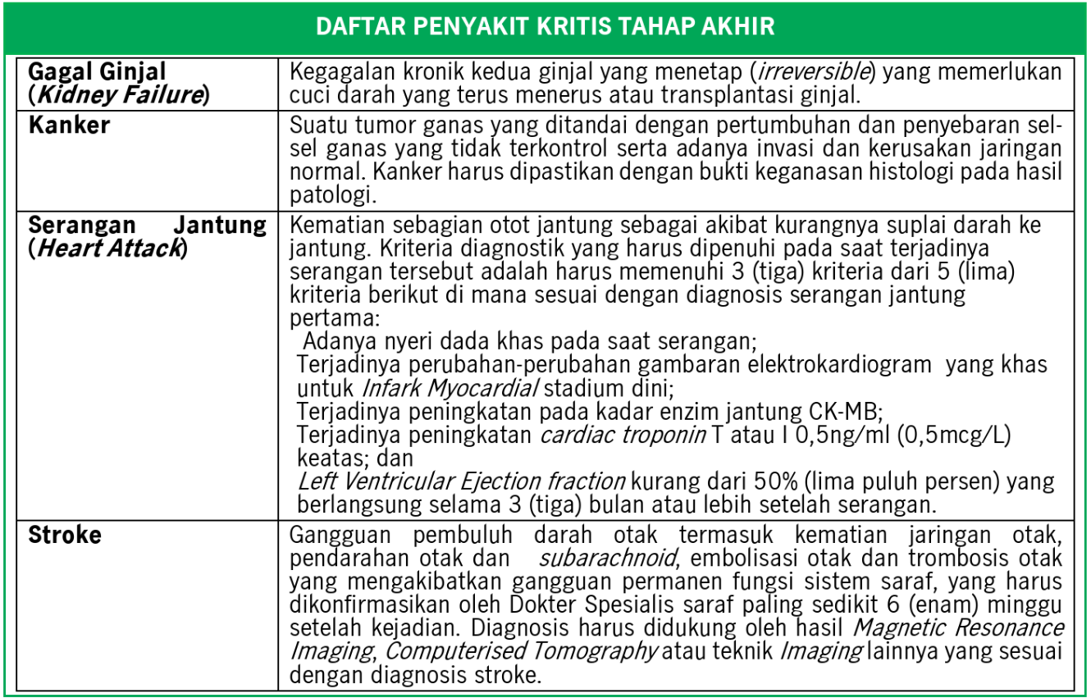 4 list penyakit Advanced CI yang dipertanggungkan pada produk PPKA
Manfaat Perawatan ICU akibat Kritis yang dipertanggungkan | 50% UP atau Rp250 mio (mana yang lebih kecil) - dibayarkan jika Tertanggung di ICU selama 7 Hari kontinu | 25% UP atau maks Rp250 mio (mana yang lebih kecil) - dibayarkan jika Tertanggung di ICU selama 5 Hari kontinu - non accelerated
Manfaat No Claim Bonus | 100% ROP (periode 10 tahunan, dan tidak ada klaim selama 10 tahun) | N/A

Manfaat Akhir Kontrak | N/A | 100% ROP

STAR vs Zurich CI
Feature Comparison |  |  | Illustration & Premium Comparison |  |  | Comparison Summary
Perusahaan Asuransi | BCA Life | Zurich |  | STAR | Zurich Critical Care | Kelemahan STAR: - Dengan ilustrasi yang sama, Premi STAR lebih mahal dibandingkan Zurich Critical Care - Pada produk Zurich Critical Care, Polis masih tetap berlanjut setelah klaim Manfaat Advanced CI, sehingga memungkinkan juga mendapat Manfaat Meninggal Dunia. Sedangkan pada STAR Polis berakhir setelah klaim Advanced CI
Nama Produk | Safety Guard Critical Cover (STAR) | Zurich Critical Care | Jenis Kelamin | Laki-laki | Laki-laki
Tipe Produk | Kesehatan | Kesehatan | Usia Masuk | 35 tahun | 35 tahun
Jalur Distribusi | Bancassurance - In branch | Agency | Uang Pertanggungan | Rp500,000,000.00 | Rp500,000,000.00
Masa Pertanggungan | 1 tahun dan dapat diperpanjang otomatis hingga Tertanggung berusia 84 tahun | 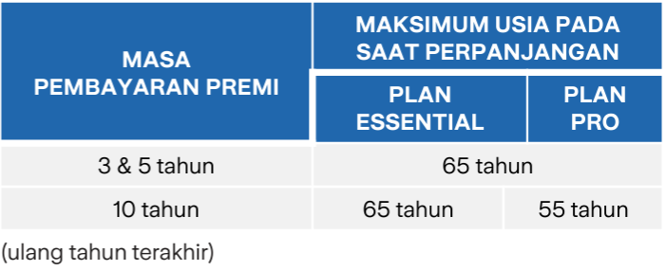 1. Sampai Tertanggung mencapai Usia 85 tahun, atau 2. 20 tahun dan dapat diperpanjang hingga maks Usia berikut:
 |  |  | Masa Pembayaran Premi | YRT | 5 tahun
 |  |  | Premi per tahun | Rp9,610,000.00 | Rp18,667,000.00
 |  |  | Total Premi | Rp125,035,000.00 | Rp93,335,000.00
 |  |  | Benefit Scenarios
 |  |  | Periode 10 Tahunan Pertama | Manfaat Early Critical Illness
 |  |  | Bapak A menderita kondisi kritis tahap awal pada Tahun Polis ke-2 | Rp125,000,000.00 | Rp125,000,000.00 | Keunggulan STAR: - Manfaat Early CI pada produk STAR dapat berlaku 2x dengan diagnosis yang berbeda, sedangkan Zurich Critical Care hanya berlaku 1x

 |  |  |  | Manfaat Angioplasty
 |  |  | Bapak A menjalani tindakan bedah Angioplasty pada Tahun Polis ke-4 | Rp125,000,000.00 | Rp125,000,000.00
Masa Pembayaran Premi | YRT | 3,5, atau 10 tahun
Premi | Min: Rp475.500/ bulan | Min: Rp360.000/bulan atau Rp 4 mio/ tahun |  | Manfaat Perawatan ICU akibat Kondisi Kritis yang dipertanggungkan
Uang Pertanggungan | Min: Rp500 mio | Min: Rp100 mio | Bapak A dirawat inap ICU akibat kondisi kritis yang dipertanggungkan pada Tahun Polis ke-6 | Rp250,000,000.00 | N/A
 | Maks: Rp2 bio | Maks: Rp4 bio
Usia Masuk | 1 - 65 tahun | Min: 30 hari | Periode 10 Tahunan Kedua | Manfaat Advanced Critical Illness
 |  |  | Bapak A menderita kondisi kritis tahap akhir pada Tahun Polis ke-11, selanjutnya Polis berakhir | N/A (Polis sudah berakhir) | Rp250,000,000.00

 |  |  |  | Manfaat Meninggal Dunia
 |  |  | Apabila Bapak A Meninggal Dunia pada Tahun Polis ke-11, selanjutnya Polis berakhir | N/A (Polis sudah berakhir) | Rp500,000,000.00
Mata Uang | Rupiah | Rupiah
Masa Tunggu | 80 Hari | 90 Hari |  | Manfaat No Claim Bonus
Ketentuan UW | Full UW | Full UW | Apabila Bapak A tidak pernah melakukan klaim pada Periode 10 Tahunan Kedua | N/A (Polis sudah berakhir) | N/A
Rider | N/A | Zurich Life Optima - Plan Smart
Plan | N/A | - Plan Essential : tidak terdapat Maturity Benefit - Plan Pro: terdapat Maturity Benefit |  | Manfaat Akhir Kontrak
 |  |  | Apabila Bapak A masih hidup hingga akhir Masa Asuransi | N/A | Rp93,335,000.00

Benefit Comparison
 | STAR | Zurich Critical Care
Manfaat Early Critical Illness | 25% UP Note: - berlaku 2x dengan diagnosis Early CI berbeda, maks. 50% UP - Bersifat accelerated | 25% UP dengan Maks. Rp 1 bio Note: - Hanya berlaku 1x selama Masa Asuransi - Bersifat accelerated

Manfaat Advanced Critical Illness | 100% UP dikurangi Early CI, Angioplasty & ICU yang telah dibayarkan, selanjutnya Polis berakhir | 100% UP dikurangi Early CI & Angioplasty yang telah dibayarkan Note: Polis tidak berakhir setelah Manfaat Advanced CI dibayarkan

Manfaat Angioplasty | 25% UP maks. Rp250 mio (accelerated) | 25% UP maks. Rp250 mio (accelerated)
Manfaat Meninggal Dunia | 100% UP (dikurangi Manfaat Early CI, Angioplasty, ICU yang telah dibayarkan jika ada) | Meninggal Dunia karena Penyakit: 100% UP Meninggal Dunia karena Kecelakaan: - 200% UP, jika tidak terdapat klaim Manfaat Advanced CI - Rp10 mio, jika terdapat klaim Manfaat Advanced CI

Manfaat Perawatan ICU akibat Kritis yang dipertanggungkan | 50% UP atau Rp250 mio (mana yang lebih kecil) - dibayarkan jika Tertanggung di ICU selama 7 Hari kontinu | N/A
Manfaat No Claim Bonus | 100% ROP (periode 10 tahunan, dan tidak ada klaim selama 10 tahun) | N/A

Manfaat Akhir Kontrak | N/A | 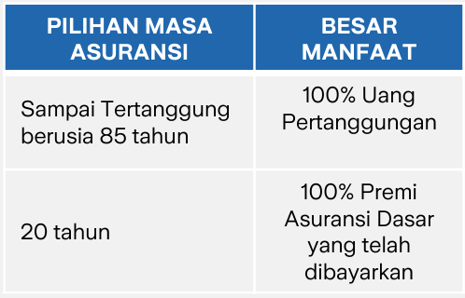 Plan Essential: Tidak tersedia Plan Pro: Note: tidak mengurangi UP atas pembayaran Manfaat Early CI & Angioplasty yang telah dibayarkan

STAR vs ASLI
Feature Comparison |  |  | Illustration & Premium Comparison |  |  | Comparison Summary
Perusahaan Asuransi | BCA Life | Astra Life |  | STAR | ASLI Critical Care Protector | Kelemahan STAR: - Dengan ilustrasi yang sama, akumulasi Premi STAR lebih mahal dibandingkan ASLI sekitar 30% - Manfaat Meninggal Dunia pada STAR dikurangi dengan Minor CI, Angioplasty dan ICU, sedangkan pada ASLI pengurangnya hanya Minor CI saja. - Walaupun nominal Manfaat Minor CI STAR lebih kecil dibandingkan ASLI, namun dapat berlaku 2x sehingga jika in total sama-sama 50%.
Nama Produk | Safety Guard Critical Cover (STAR) | ASLI Critical Care Protector | Jenis Kelamin | Laki-laki | Laki-laki
Tipe Produk | Kesehatan | Kesehatan - CI | Usia Masuk | 40 tahun | 40 tahun
Jalur Distribusi | Bancassurance - In branch |  | Uang Pertanggungan | Rp500,000,000.00 | Rp500,000,000.00
Masa Pertanggungan | 1 tahun dan dapat diperpanjang otomatis hingga Tertanggung berusia 84 tahun | 10, 15, atau 20 tahun
 |  |  | Masa Pembayaran Premi | YRT | 15 tahun
Masa Pembayaran Premi | YRT | 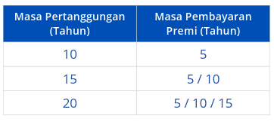 | Premi per tahun | Rp12,685,000.00 | Rp26,550,000.00
 |  |  | Total Premi | Rp568,680,000.00 | Rp398,250,000.00
 |  |  | Benefit Scenarios
 |  |  | Periode 10 Tahunan Pertama | Manfaat Early Critical Illness
 |  |  | Bapak A menderita kondisi kritis tahap awal pada Tahun Polis ke-2 | Rp125,000,000.00 | Rp250,000,000.00 | Keunggulan STAR: - Premi STAR secara akumulasi memang lebih mahal, namun Premi awal tetap lebih murah karena YRT, sehingga kalau Nasabah klaim awal-awal Tahun Polis akan lebih murah STAR. - Jika dihitung titik baliknya, Premi STAR akan setara dengan Premi ASLI sampai dengan Tahun Polis ke-16, sehingga kalau Nasabah klaim di 16 Tahun Polis pertama, maka akan lebih untung beli STAR (dengan asumsi coverage sama2 20 tahun). - Nominal Manfaat Minor CI STAR lebih kecil dibandingkan ASLI, namun dapat berlaku 2x sehingga jika in total sama-sama 50% (STAR bisa 2 Minor CI, perlindungan lebih banyak yaitu 58 Minor CI). - Nominal Angioplasty lebih tinggi STAR, dan STAR juga ada Manfaat ICU sedangkan ASLI tidak ada. - ASLI punya Manfaat Akhir Kontrak, dimana percentage nya lebih besar dibandingkan STAR dan tetap bisa didapatkan meskipun pernah ada klaim kecuali klaim Major CI. -> ini plus minus. Plusnya: - Jika tidak ada klaim sama sekali, maka STAR dapat 200% ROP. - NCB STAR didapatkan lebih awal karena Periode 10 tahunan. - Jika ada case nasabah dapat NCB 10 tahun pertama, lalu Tahun Polis ke-11 terkena Major CI, maka nasabah dapat double, 100% ROP dan 100% UP. Sedangkan kalau ASLI hanya dapat 100% UP saja. Minusnya: - NCB STAR didapatkan jika tidak ada klaim sama sekali, sedangkan ASLI tetap bisa dapat, jika Nasabah klaim Minor CI dan Angioplasty maka di akhir pertanggungan tetap dibayarkan Manfaat Akhir Kontrak tersebut.

 |  |  |  | Manfaat Angioplasty
Premi | Min: Rp475.500/ bulan |  | Bapak A menjalani tindakan bedah Angioplasty pada Tahun Polis ke-4 | Rp125,000,000.00 | Rp50,000,000.00
 |  |  |  | Manfaat Perawatan ICU akibat Kondisi Kritis yang dipertanggungkan
Uang Pertanggungan | Min: Rp500 mio | Min: Rp100 mio | Bapak A dirawat inap ICU akibat kondisi kritis yang dipertanggungkan pada Tahun Polis ke-6 | N/A (Bapak A tidak melakukan klaim ICU) | N/A
 | Maks: Rp2 bio | Maks: Rp10 bio
Usia Masuk | 1 - 65 tahun | 6 bulan - 60 tahun | Periode 10 Tahunan Kedua | Manfaat Advanced Critical Illness
 |  |  | Bapak A menderita kondisi kritis tahap akhir pada Tahun Polis ke-11, selanjutnya Polis berakhir | Rp250,000,000.00 | Rp200,000,000.00
Mata Uang | Rupiah | Rupiah
Masa Tunggu | 80 Hari |  |  | Manfaat No Claim Bonus
Ketentuan UW | Full UW | Full UW | Apabila Bapak A tidak pernah melakukan klaim pada Periode 10 Tahunan Kedua | Rp393,520,000.00 | N/A
Rider | N/A | N/A
Plan | N/A | N/A |  | Manfaat Akhir Kontrak
 |  |  | Apabila Bapak A masih hidup hingga akhir Masa Asuransi | N/A | Rp597,375,000.00

Benefit Comparison
 | STAR | ASLI Critical Care Protector
Manfaat Early Critical Illness | 25% UP Note: - berlaku 2x dengan diagnosis Early CI berbeda, maks. 50% UP - Bersifat accelerated - 58 Minor CI | 50% UP dengan Maks. Rp1,5 bio Note: - Hanya berlaku 1x selama Masa Asuransi - Bersifat accelerated - 38 Minor CI

Manfaat Advanced Critical Illness | 100% UP dikurangi Early CI, Angioplasty & ICU yang telah dibayarkan, selanjutnya Polis berakhir (77 Major CI) | 100% UP dikurangi Early CI & Angioplasty yang telah dibayarkan (52 Major CI)

Manfaat Angioplasty | 25% UP maks. Rp250 mio (accelerated) | 10% UP maks. Rp200 mio (accelerated hanya untuk advanced CI)
Manfaat Meninggal Dunia | 100% UP (dikurangi Manfaat Early CI, Angioplasty, ICU yang telah dibayarkan jika ada) | 100% UP (hanya dikurangi Manfaat Early CI)

Manfaat Perawatan ICU akibat Kritis yang dipertanggungkan | 50% UP atau Rp250 mio (mana yang lebih kecil) - dibayarkan jika Tertanggung di ICU selama 7 Hari kontinu | N/A
Manfaat No Claim Bonus | 100% ROP (periode 10 tahunan, dan tidak ada klaim selama 10 tahun) | N/A

Manfaat Akhir Kontrak | N/A | Dibayarkan di akhir Masa Pertanggungan sebesar:

